Découvrir LeanPay
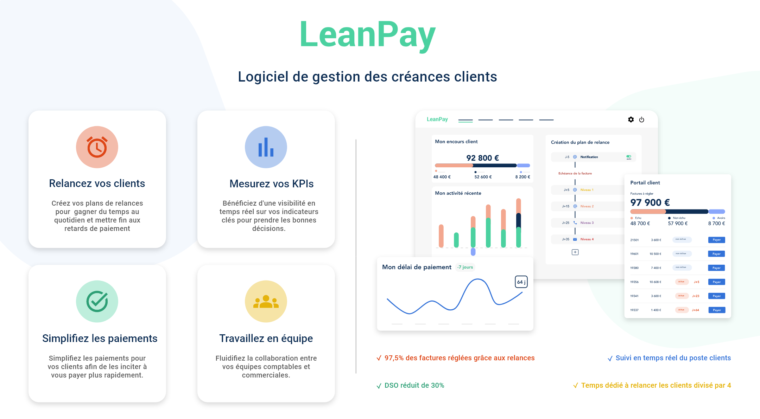

Demander une démo

